C#適応
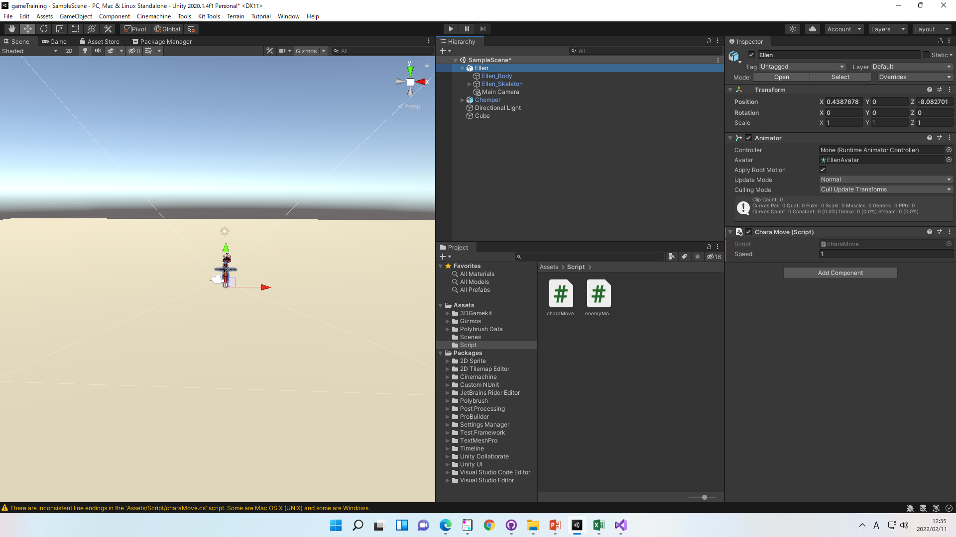
C#適応

①Asserts>右クリック>Create>Folder
でScriptフォルダーを作る
※フォルダー作成は必須ではないです。
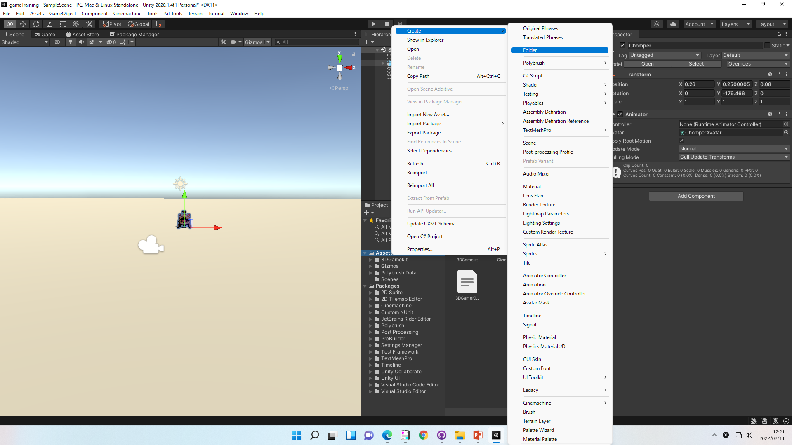

②Scriptフォルダー>右クリック>Create>C#Script

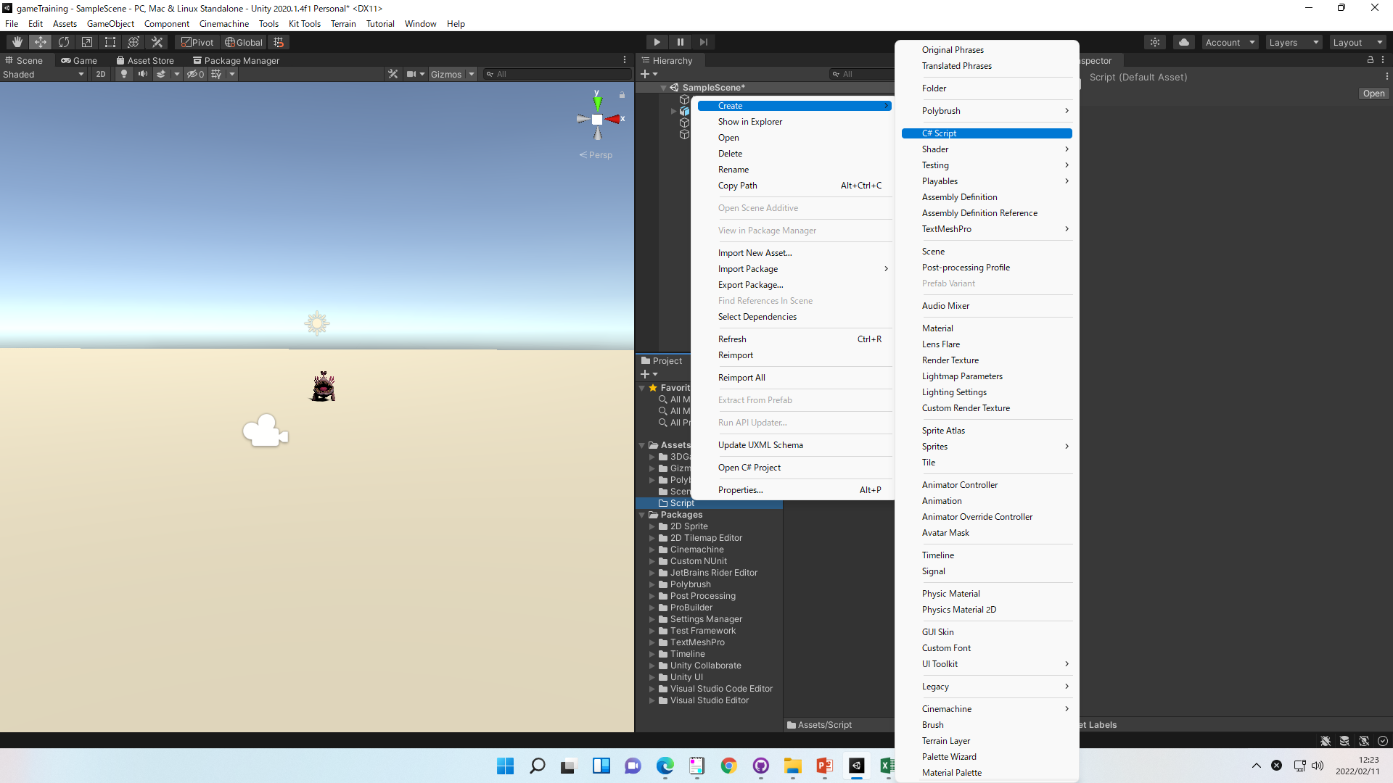

③C#のファイルをダブルクリックすると
対応したエディタが開く
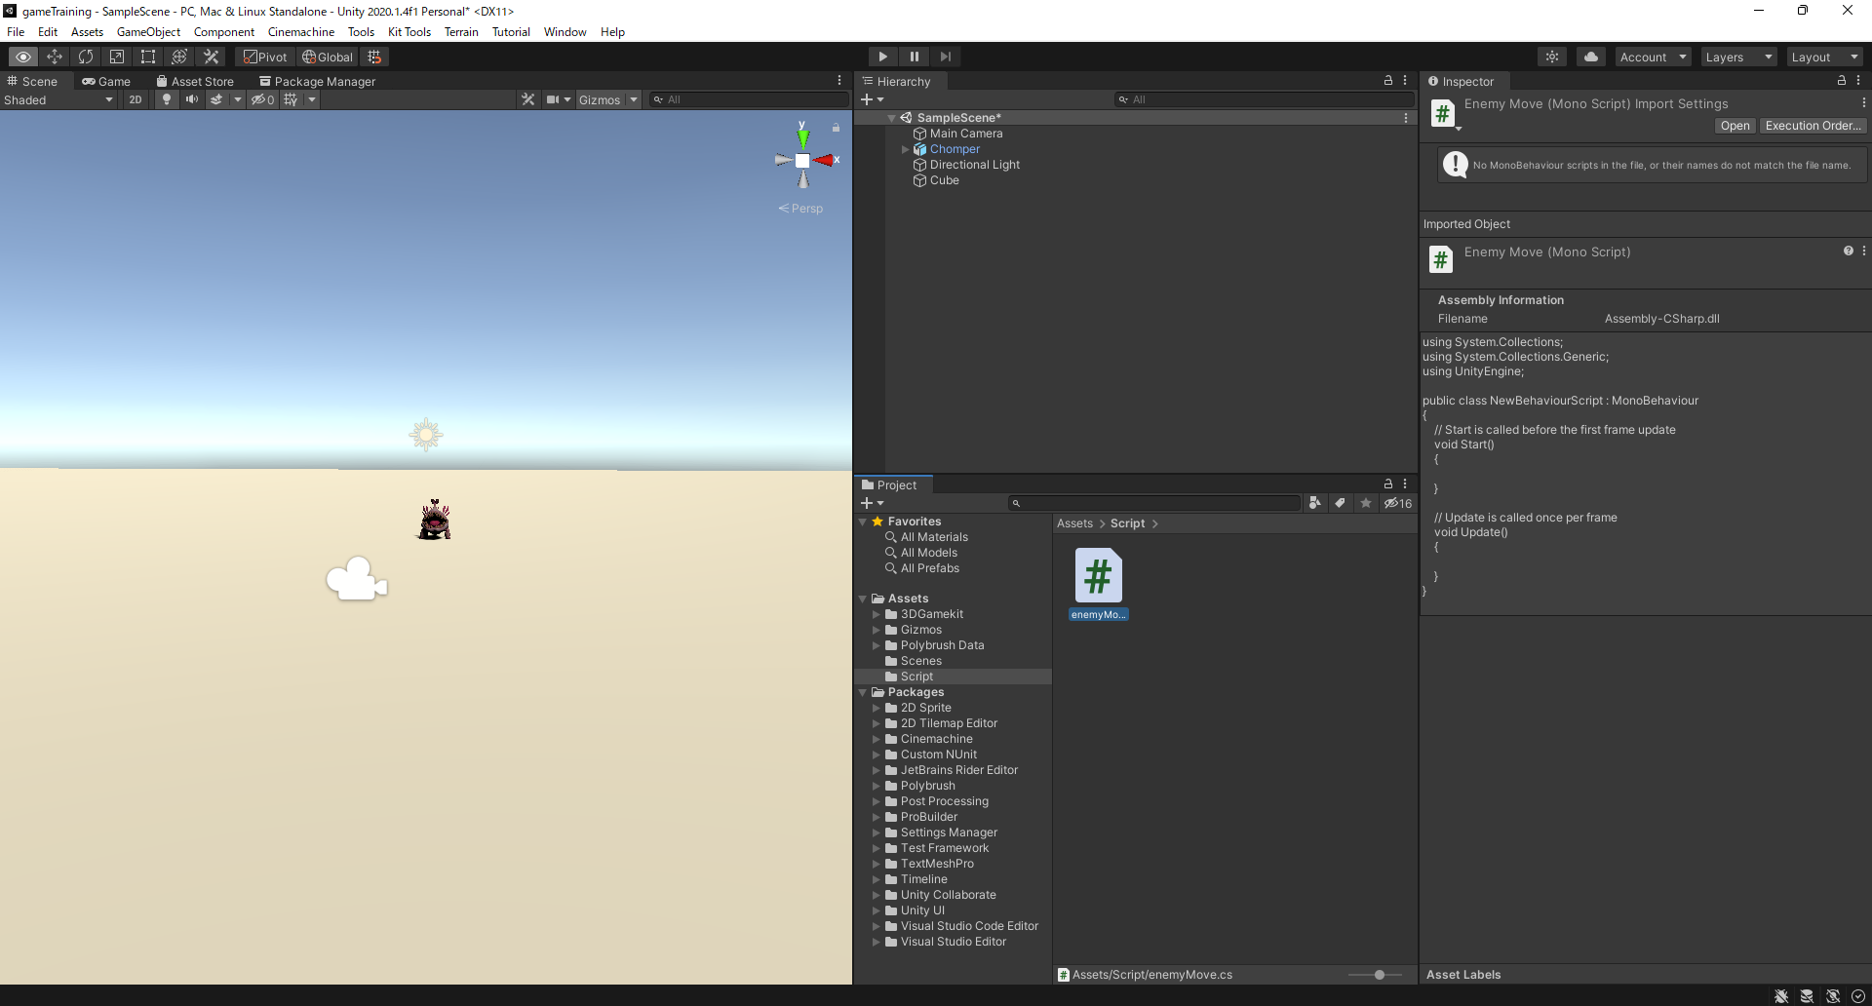

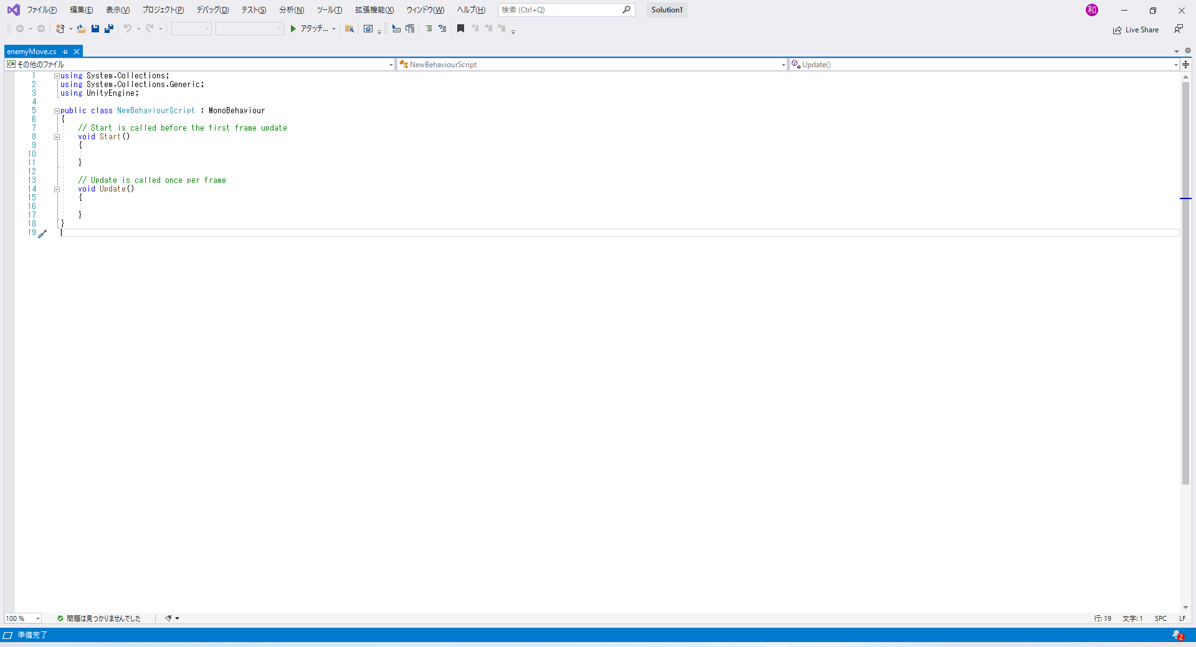

④ドラックアンドドロップでオブジェクトに適応する

適応解除
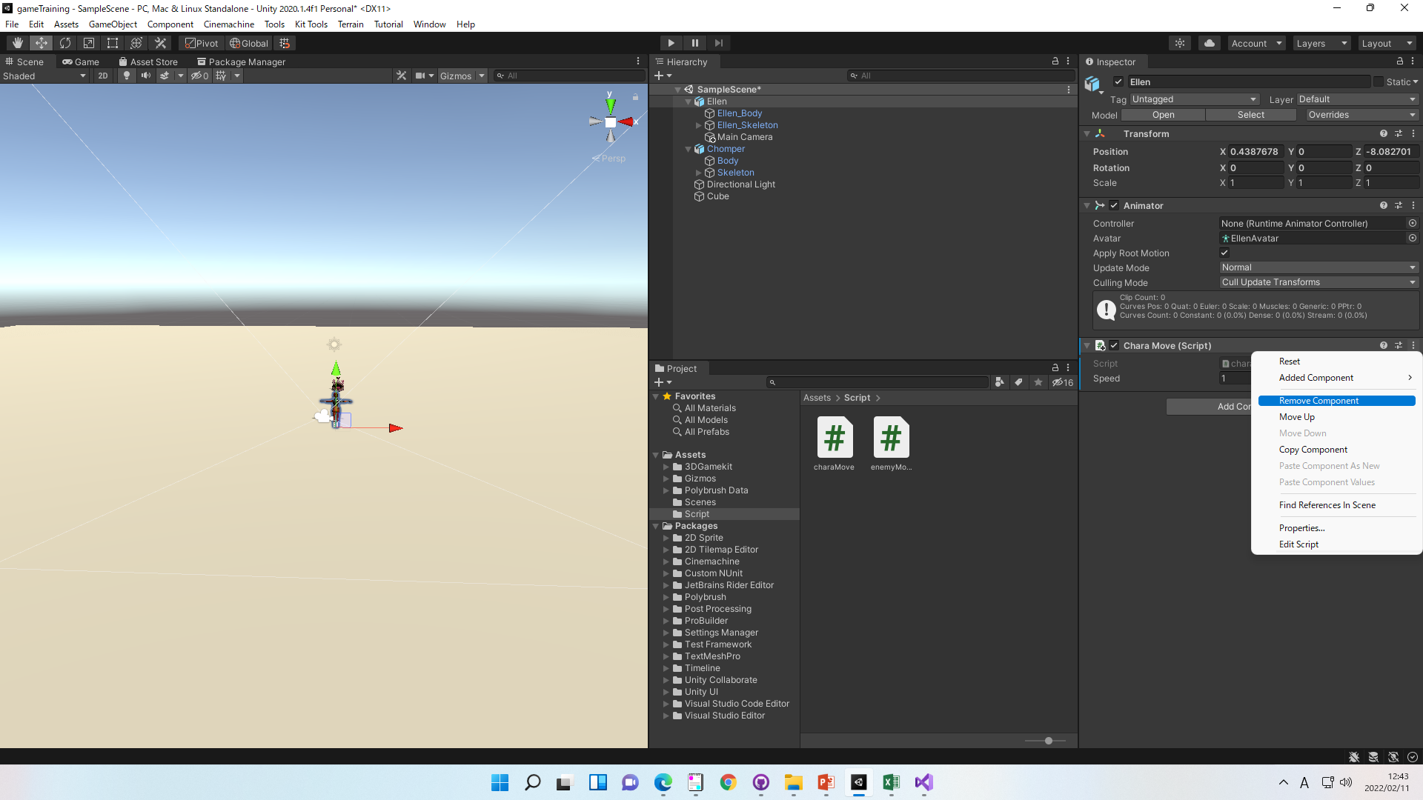
適応解除

①Inspector>Scriptの…＞Remove Component

